Solicitud gráfica
 | Área: | Matemáticas |  |  | Fecha:
 | Grado: | 8 |  |  | 2016-02-14
 | Título del tema: | La variación entre las magnitudes |  |  | ¿Cuaderno de estudio o recurso? | Recurso
 | Editor: | Josué Malagón |  |  | Motor del recurso | F4

 | Código guión o recurso: | MA_08_07_CO_REC40 | ← Para determinar este código, visite la hoja de Ayuda
 |  |  |  |  | ESPECIFICACIÓN DE ARCHIVOS A ENTREGAR
Núm. | Archivo Shutterstock o ruta en web | Imagen para: | Tipo | Ubicación de la imagen en el recurso F4 | Nombre imagen SMALL | Tamaño imagen SMALL | Nombre imagen ZOOM | Tamaño imagen ZOOM | Descripción | Observaciones
IMG01 | 147480179 | Recurso F4 | Ilustración | Inicio | MA_08_07_CO_REC40_IMG01.jpg | 950 x 435 px |  |  | Por favor construir iconos de recurso basados en esta imagen | 
IMG02 | Descripcion | Recurso F4 | Ilustración | Contenido | MA_08_07_CO_REC40_IMG02.jpg | 750 x 365 px
IMG03 | Descripcion , termometro: 79500769 | Recurso F4 | Ilustración | Contenido | MA_08_07_CO_REC40_IMG03.jpg | 750 x 365 px
IMG04 | Descripcion | Recurso F4 | Ilustración | Contenido | MA_08_07_CO_REC40_IMG04.jpg | 750 x 365 px
IMG05 | Descripcion | Recurso F4 | Ilustración | Contenido | MA_08_07_CO_REC40_IMG05.jpg | 750 x 365 px
IMG06 | Descripcion | Recurso F4 | Ilustración | Contenido | MA_08_07_CO_REC40_IMG06.jpg | 750 x 365 px
IMG07 | Descripcion | Recurso F4 | Ilustración | Contenido | MA_08_07_CO_REC40_IMG07.jpg | 750 x 365 px
IMG08 | 342460688 | Recurso F4 | Ilustración | Contenido | MA_08_07_CO_REC40_IMG08.jpg | 750 x 365 px |  |  |  | 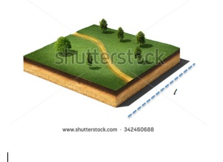
IMG09 | Descripcion | Recurso F4 | Ilustración | Contenido | MA_08_07_CO_REC40_IMG09.jpg | 750 x 365 px |  |  |  | 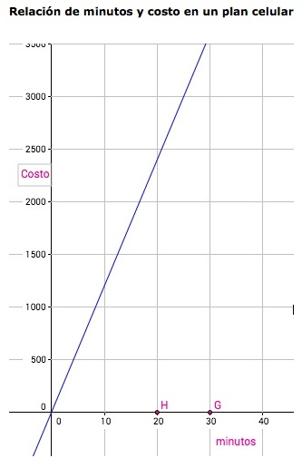
IMG10 | Descripcion | Recurso F4 | Ilustración | Contenido | MA_08_07_CO_REC40_IMG10.jpg | 750 x 365 px |  |  |  | 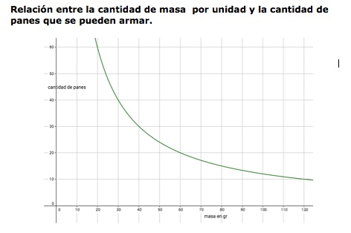
IMG11 | 286727093, Trabajadores: 263732027, Moto: 29491414 | Recurso F4 | Ilustración | Contenido | MA_08_07_CO_REC40_IMG11.jpg | 750 x 365 px |  |  |  | 